상품제안서
가위02+프레쉬야채칼+집게+과도 | 상품코드: F09828

 |  |  |  |  |  | 02-412-0044 | www.easy1.co.kr
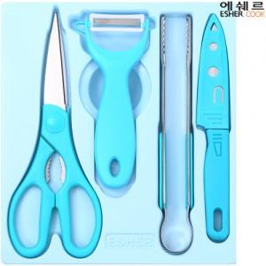 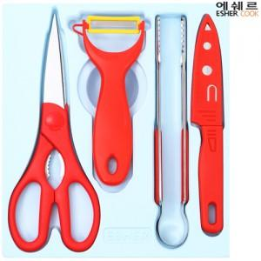

【상세/제작정보】

【인쇄/포장옵션】 | 실크 / 포장지포장

【공급단가】 | 수량 | 500~ | 1,000~ | 3,000~ | 5,000~
*VAT별도 | 단가 | 6,760원 | 6,500원 | 6,240원 | 6,080원

【상품 URL】 | https://dev.easy1.co.kr:443/src/goods_detail.php?gdno=9828

